基礎設計
クエスト基礎設計フォーマット
 |  |  |  |  |  |  | ボスユニット画像１ |  |  | ボスユニット画像２
 | 認識合わせ |  |  |  |  |  | 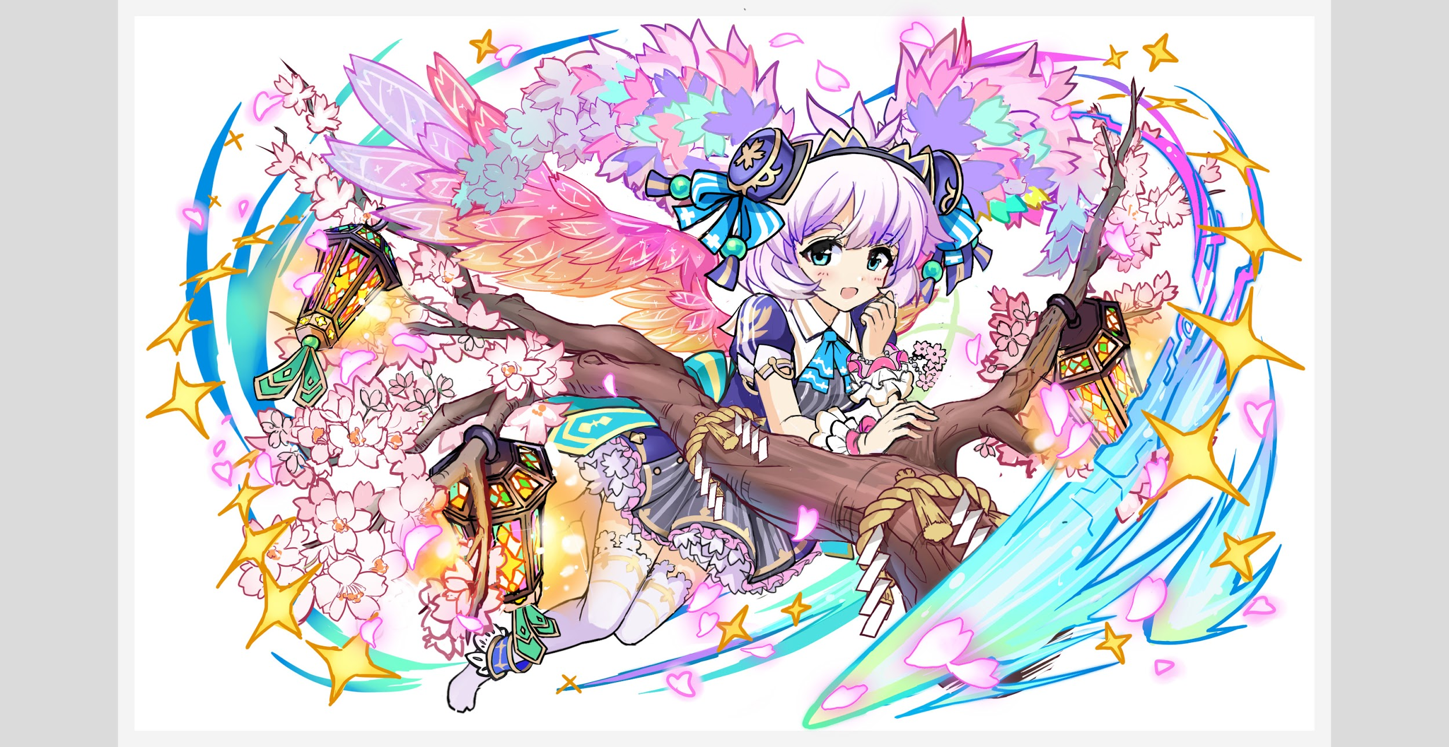 ボスユニット画像１ |  |  | ボスユニット画像２

 |  | クエストの位置づけ（プルダウン選択） |  | ウィザード
 |  | クエストの存在意義 |  | 上級者の遊び場。★６まで育つユニットが手に入る。超上級者はここを周回してバグマのユニットを作る。
 |  | つまり |  | ある程度の難易度を持ちながら、周回のしやすさとのバランスを取りましょう

 | 基本情報

 |  | クエスト名 |  | ヨシノ襲来！
 |  | クエストカテゴリー | 超ウィザード級 | ー
 |  |  | ウィザード級 | ◯
 |  |  | 超絶級 | ー
 |  |  | 超級 | ー
 |  |  | 上級 | ○
 |  |  | 中級 | ー
 |  |  | 初級 | ー
 |  | ボスユニット情報 | ユニットID |  |  |  | 対抗ユニット画像１ |  |  | 対抗ユニット画像２
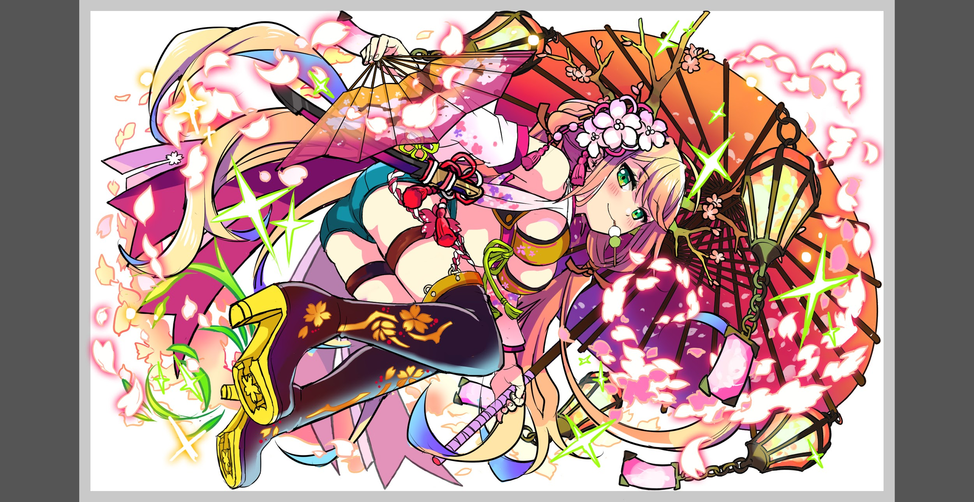
 |  |  | ユニット名 | ヨシノ |  |  | 対抗ユニット画像１ |  |  | 対抗ユニット画像２
 |  |  | 属性（プルダウン選択） | 青
 |  |  | 種族A（プルダウン選択）
 |  |  | 種族B（プルダウン選択）
 |  |  | タイプ（プルダウン選択）
 |  | 対抗ユニット情報 | ユニットID
 |  |  | ユニット名 | センコ コノハナサクヤ

 |  | ステージ制限 ※超級は必須 | 制限１ | -
 |  |  | 制限２ | -
 |  | ステージギミック | ギミック１ | -
 |  |  | ギミック２ | -
 |  | エネミーギミック | ギミック１ | 爆風軽減
 |  |  | ギミック２ | ー
 |  | キラー対象 | キラー１ | ー
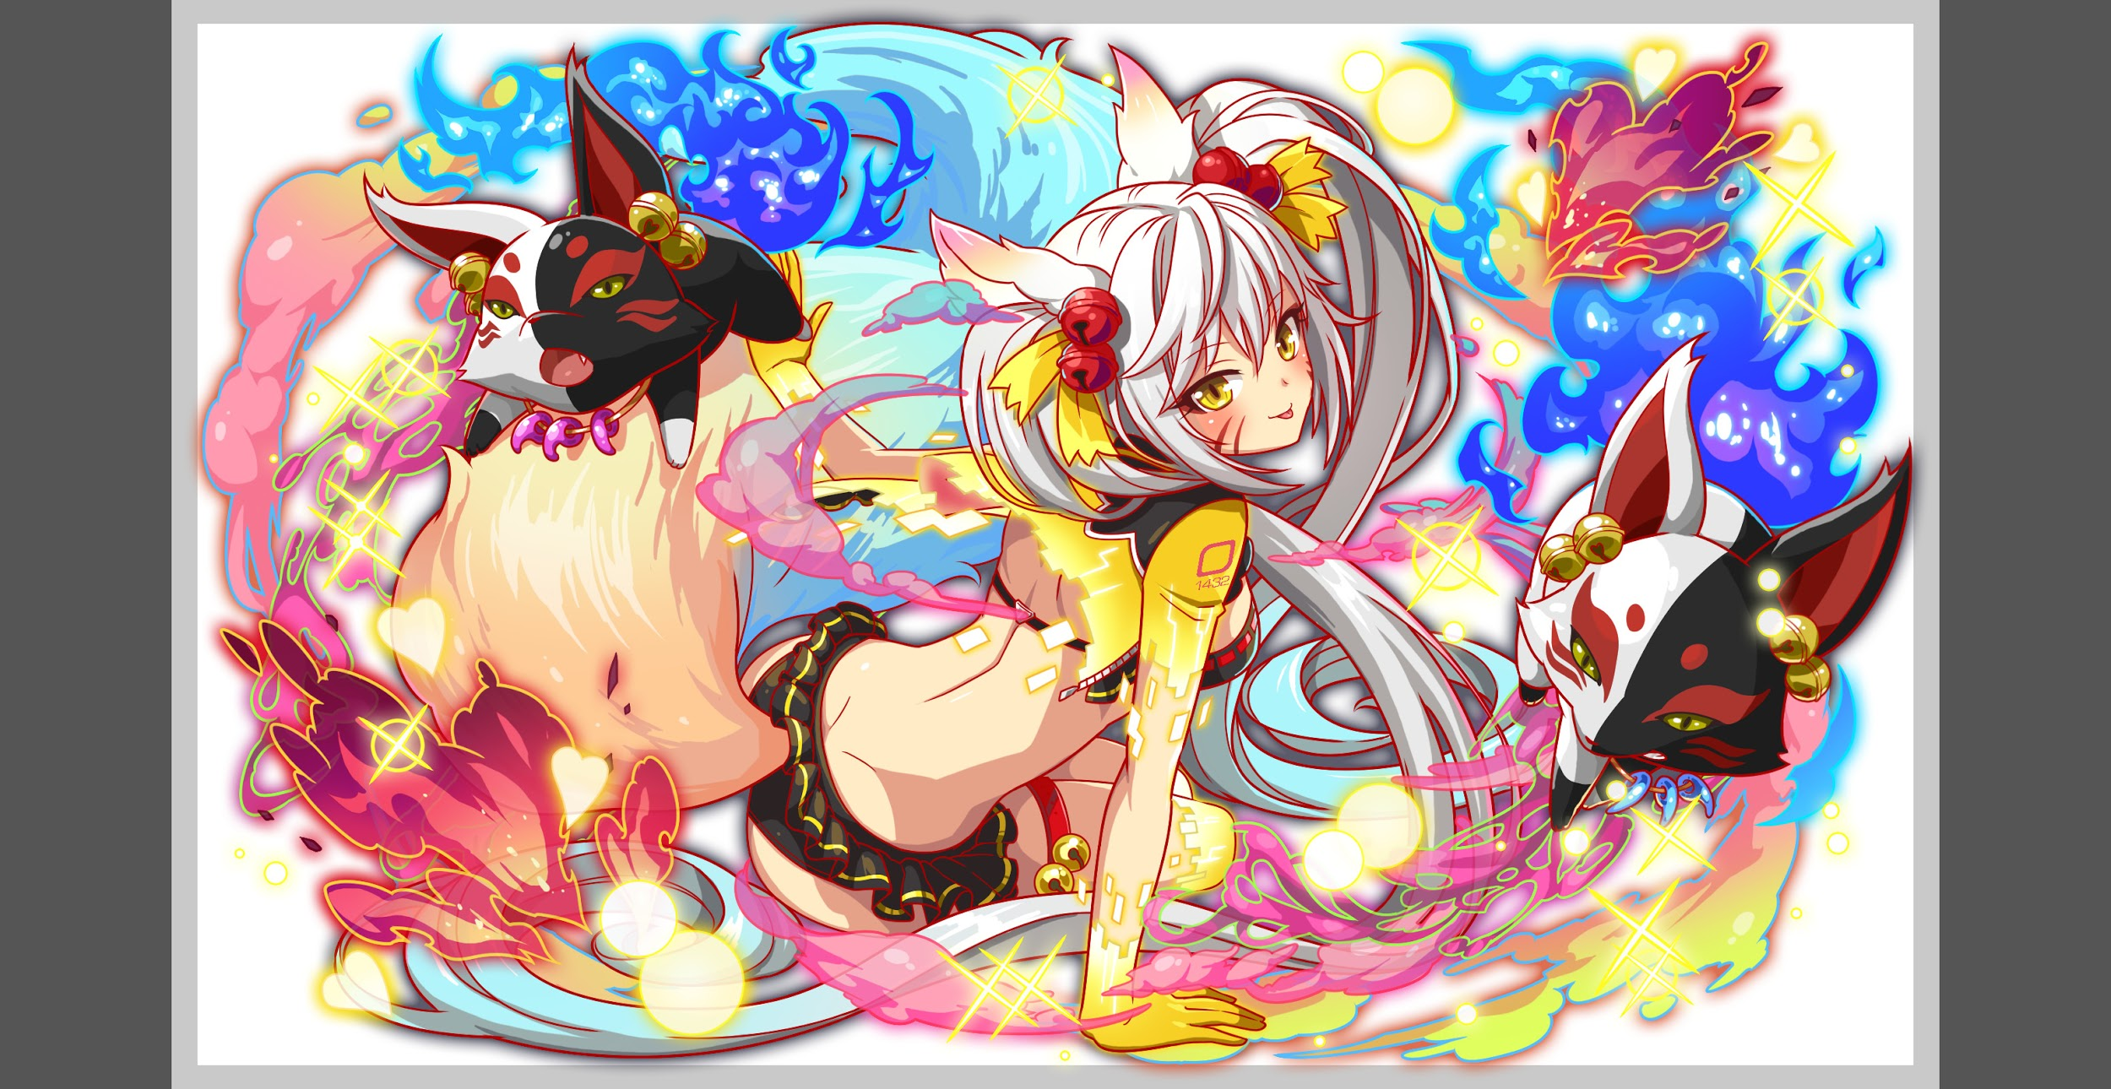
 |  |  | キラー２ | ー
 |  | 対応できるユニット数
 |  | フロア構成（プルダウン選択） |  | -
 |  | 背景画像指定 | ※要デザイナー確認
 |  | クエストの位置付け （運営としての目的） | ・新規ユーザー定着 ・世界観を楽しませる ・ギミックチャレンジ ・上位コンテンツ ・エンドコンテンツ ・・・など | イベントクエスト
 |  | クエストの難易度 | ※ウィザード級だけど、 実際の難易度は？ といった項目です。 | イベントウィザードレベル
 |  | ユーザー体験 | 目的 | 季節イベントの一環。限定クエストによるDAU向上 限定ガチャによるARPU、売上向上。 みんなのプレイ状況でどんどんクエストのお花が咲いていく 新しいタイプの協力プレイの促進によるリテンション向上
 |  |  | 要件：優先度最高 | 爆風軽減はなくてもクリアできるようにする（黄ユニットの爆風軽減は現状2ユニットのみ） 爆風軽減があるとブッ快感を得れるようなクエスト構成にする。 例：部分変換が使用可能なので部分変換で等間隔にボムパネルを生成し、爆風軽減があると盤面が一気にわれる 部分変換で派手な変換を行う（一直線に時限式ダメージパネル等） 対抗ユニットの大当たりが一番活躍できるようにする。（特攻アビリティがつく予定です）
 |  |  | 要件：優先度高 | 上級はアビリティが対抗になるようなギミックを実装しない 部分変換で桜をイメージするかのような演出ができればよいです エネミーがマグネットパネルを使用する。味方側を有利にする行動が多いが難易度ウィザードは保つ
 |  |  | 要件：優先度中 | お邪魔部分変換は使用しないでください。鋼とかぶります。
 |  |  | 要件：優先度低
 |  |  | 特殊要件：特命 特定ユニットを 止めるなど。
 |  | 専用セリフ | ユニット１ | センコ、コノハナサクヤ
 |  |  | ユニット２
 |  |  | ユニット３
 |  | ステージギミック早見表 (2016/7/4更新) ※パーティの組み方に影響を与える戦略要素 |  | ウィルス / スリープ / スキルバインド / カウンター / 全体攻撃 / 連続攻撃 / パネル変換禁止 / 爆風軽減 / 時限式ダメージパネル / お邪魔パネル / パネルプロテクト / 暗闇 / {赤・青・黄・緑・ハート}無効 / {赤・青・黄・緑・ハート}ドロップDOWN / タップ数変更 / チェーン数変更 / {ヒューマン / アニマル / マシン / ドラゴン / ゴッド / unknown}キラー / {ヒューマン / アニマル / マシン / ドラゴン / ゴッド / unknown}限定 /

 |  | クリア報酬

 |  | 補足 |  | ヨシノ(青) サクヤ、センコ(黄色)：イベント特攻持ち(R5に付いてるかは要確認)

 | 活躍させたいユニット＝想定パーティ

 |  | ラベル | ユニットID | ユニット名 | 概要コメント・要件定義時の選定理由など
 |  | SS(Level:99) | 1432 | センコ | ■スキル スキルターン8 マグネット(黄→赤→ハート)に1個、緑パネルをCPに変換+ 2ターン全ユニットのタップ数1増加、緑パネル出現率大DOWN ■Cスキル 自身のHPに比例して超大ダメージ ■アビリティ アビ1 爆風軽減無効 アビ2 クエスト特効
 |  | SS(Level:99) | 1495 | 牛若丸(桜) | ■スキル スキルターン6 1ターン黄属性ユニットの攻撃力をUP(赤・ダメージパネルを吸収し効果UP)、 Cパネル生成短縮(効果超大) ■Cスキル 1体に特大ダメージ ■アビリティ アビ1 爆風軽減無効
 |  | S(Level:99) | 1099 | ルピカ | ■スキル スキルターン6 赤パネルを緑パネルに、青パネルを黄パネルに変換+ 3ターン赤パネルの出現率DOWN ■Cスキル 1体に大ダメージ ゴッドに効果超大 ■アビリティ アビ1 お邪魔ブレイク
 |  | SS(Level:99) | 1500 | コノハナサクヤ | ■スキル スキルターン8 マグネット(ハート→黄→緑)に1個、赤をハート、青を黄に変換+ 3ターン全ユニットの生成短縮(特大)、ダメージを15％軽減 ■Cスキル Cスキル 自身の回復力に比例して超大ダメージ+フィーバーゲージ上昇 ※ Cパネル1個で、val.20 。シュプールのアビリティでの上昇値は val.50 。 ■アビリティ アビ1 爆風軽減無効 アビ2 クエスト特効
 |  | 上級
 |  | ラベル | ユニットID | ユニット名 | 概要コメント・要件定義時の選定理由など
 |  | Drop2N Lv80 | 631 | パレ | ■スキル 黄パネル以外のパネルを最大1個SCパネル(大)に、 最大6個黄ボムパネルに変換 ■Cスキル 1体に特大ダメージ
 |  | PremiumS Lv60 | 1502 | トリスタンR5（桜） | ■スキル スキルターン9 全体に大ダメージ(お邪魔・ハートパネル吸収で効果UP)+1ターン攻撃タイプの攻撃力をUP ■Cスキル 全体に特大ダメージ
 |  | PremiumW Lv80 | 567 | タマモR5 | ■スキル スキルターン7 青パネルを黄パネルに変換し、2ターン黄属性の防御力大UP+大カウンター ■Cスキル 1体に大ダメージ 青属性に効果特大
 |  | SS Lv80 | 1431 or 1499 | センコ、コノハナサクヤR5 | ■スキル センコ： スキルターン9 マグネット(黄→赤→ハート)1個、緑パネルをCPに変換+ 1ターン全ユニットのタップ数を1増やし、緑パネル出現率大DOWN サクヤ： スキルターン9 マグネット(ハート→黄→緑)1個、赤をハート、 青を黄パネルに変換+3ターン全ユニットCP生成短縮(特大) ■Cスキル センコ：自身のHPの最大値に比例して1体に特大ダメージ サクヤ：自身の回復力に比例して特大ダメージ+フィーバーゲージ上昇

 |  | フロア１
 |  | ユニットID | ユニット名 | 攻撃力・HP・Speed | 概要・行動パターン
 |  |  | トモエ | 5000・100000・1 | 赤属性の場合時間がかかるようにする為、全フロアで赤属性ダメージカットを使用しています。 攻撃、回復デバフ解除が想定PTにいませんので、このデバフは使用しておりません。 ヨシノ以外のパネル変換は通常変換にしました。 (ヨシノで部分変換させたい) ヨシノの部分変換はeffectparamの1024文字制限に引っかかる場合、 別の形へ変更致します。 開幕：状態異常耐性+赤属性カット(30％) 以降確率 全体攻撃 ランダムで時限式ダメージパネルに3個変換
 |  |  | ゆらら✕2 | 3000・50000・2 | 赤属性でつい攻撃してしまうと痛い目にあう要員 開幕：自身の防御力UP(2000) HP：90％以上：なにもしない(ヨシノちゃんを守るゆ！等) HP：90％以下：行動頻度UP(2→1)+強力な単体攻撃(3000〜4000) トモエ撃破時：ゆらら撤退

 |  | フロア２
 |  | ユニットID | ユニット名 | 攻撃力・HP・Speed | 概要・行動パターン
 |  |  | ヨルムンガンド(桜) (1ゲージ目) | 7000・400000・1 | 開幕：状態異常耐性+永続爆風軽減+赤属性ダメージカット（40％） 確率：4回連続攻撃 確率：ランダムでダメージパネルに3個変換(1個1割) 3ターン毎：2ターンウィルス(1割)
 |  |  | ヨルムンガンド(桜) (2ゲージ目) | 8000・500000・1 | 開幕：状態異常耐性+赤属性ダメージカット（40％） 1ターン：8回連続攻撃+永続爆風軽減 2ターン：2ターンウィルス(1.5〜2割) 3ターン：ランダムでダメージパネルに3個変換(1個1割)+4回連続攻撃(5000) 4ターン：2ターン全ユニットの回復力30％DOWN 5ターン：ダメージパネル吸収攻撃(ロウワー8000、3個吸収10000位) 以降確率 8回連続攻撃+永続爆風軽減 ランダムでダメージパネルに3個変換(1個1割)+4回連続攻撃(5000) ダメージパネル吸収攻撃(ロウワー8000、3個吸収10000位)

 |  | フロア３
 |  | ユニットID | ユニット名 | 攻撃力・HP・Speed | 概要・行動パターン
 |  |  | ヨシノ (1ゲージ目) | 8000・750000・1 | 1ゲージ目は桜の形になるように部分変換でボムを置きます。 ボムの色はハート以外を予定しています(回復が容易になってしまうので) 開幕：状態異常耐性+赤属性ダメージカット(50％)+永続爆風軽減 1ターン：種族マシンに4ターンスキルバインドの全体攻撃 HP50％以上確率 桜の形にボムパネルに部分変換+単体攻撃 ボム吸収攻撃+1ターン全ユニットの攻撃力30％DOWN 強力な全体攻撃(12000くらい) HP50％以下確率 桜の形にボムパネルに部分変換+単体攻撃 ボム吸収攻撃+1ターン全ユニットにスキルバインド 強力な全体攻撃(12000くらい)
 |  |  | ヨシノ (2ゲージ目) | 9000・750000・1 | センコのスキルでタップ数軽減を解除可能 開幕：状態異常耐性+赤属性ダメージカット(50％)+ボム吸収攻撃 1ターン：4ターンタップ数2減少の全体攻撃 2ターン：種族マシンに4ターンスキルバインド+マグネットパネル作成 3ターン：縦に単色属性パネルと時限式ダメージパネルに部分変換+単体攻撃 4ターン：横に単色属性パネルと時限式ダメージパネルに部分変換+単体攻撃 5ターン：ボム吸収攻撃+永続爆風軽減+2ターン全ユニットの回復力30％DOWN 6ターン：強力な全体攻撃(12000くらい) 以降確率 桜の形にボムパネルに部分変換+単体攻撃 縦に単色属性パネルと時限式ダメージパネルに部分変換+単体攻撃 横に単色属性パネルと時限式ダメージパネルに部分変換+単体攻撃 ボム吸収攻撃+マグネットパネル作成 |  |  |  | ←部分変換予想図
 |  |  | ヨシノ (3ゲージ目) | 10000・750000・1 | 桜の形に盤面に散るように時限式ダメージパネルに変換 センコとサクヤのマグネットパネルで時限式ダメージパネルを集められる 開幕：状態異常耐性+赤属性ダメージカット(50％)+ボム吸収攻撃 1ターン：4ターンCパネル生成延長+永続爆風軽減の全体攻撃 2ターン：桜の形に黄の時限式ダメージパネルに部分変換+単体攻撃 3ターン：桜の形に赤の時限式ダメージパネルに部分変換+単体攻撃 4ターン：桜の形に黄の時限式ダメージパネルに部分変換+全体攻撃 5ターン：桜の形に緑の時限式ダメージパネルに部分変換+全体攻撃 6ターン：2ターンスキルバインド 以降確率 桜の形にボムパネルに部分変換+単体攻撃 1ターン全ユニットにCパネル生成延長の全体攻撃 桜の形に黄の時限式ダメージパネルに部分変換+全体攻撃 桜の形に緑の時限式ダメージパネルに部分変換+全体攻撃 ボム吸収攻撃+マグネットパネル作成 HP30％以下 1ターン：即死予告(2ターン後に即死攻撃) 2ターン：桜の木の形に部分変換(木→黄色、桜の花びら→ハート) 3ターン：即死攻撃

 |  | フロア４
 |  | ユニットID | ユニット名 | 攻撃力・HP・Speed | 概要・行動パターン

 |  | フロア５
 |  | ユニットID | ユニット名 | 攻撃力・HP・Speed | 概要・行動パターン

